COVER
NOBLAND |  | DATE: | 2023-04-20
COVER SHEET
KOHL'S WOVEN - PSP'24 SVVW

STYLE# | WWV44W101
DESCRIPTION | TOP
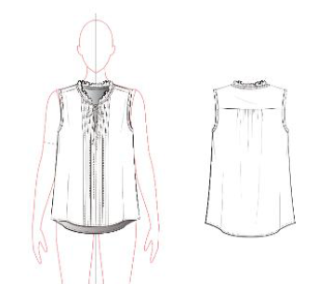

CREAT PATTERN
PATTERN | NBOV
ATTN | MR. OSCAR
FROM | JOLIE VI (Ext: 2786/0975721374)

WV44W101
NOBLAND 봉제작업지시서 SEWING
UPDATED: | 20-Apr-23 | PSP'23, SVVW, WV44W101 CS
[ VIETNAM / INDONESIA ]

CONSTRUCTION
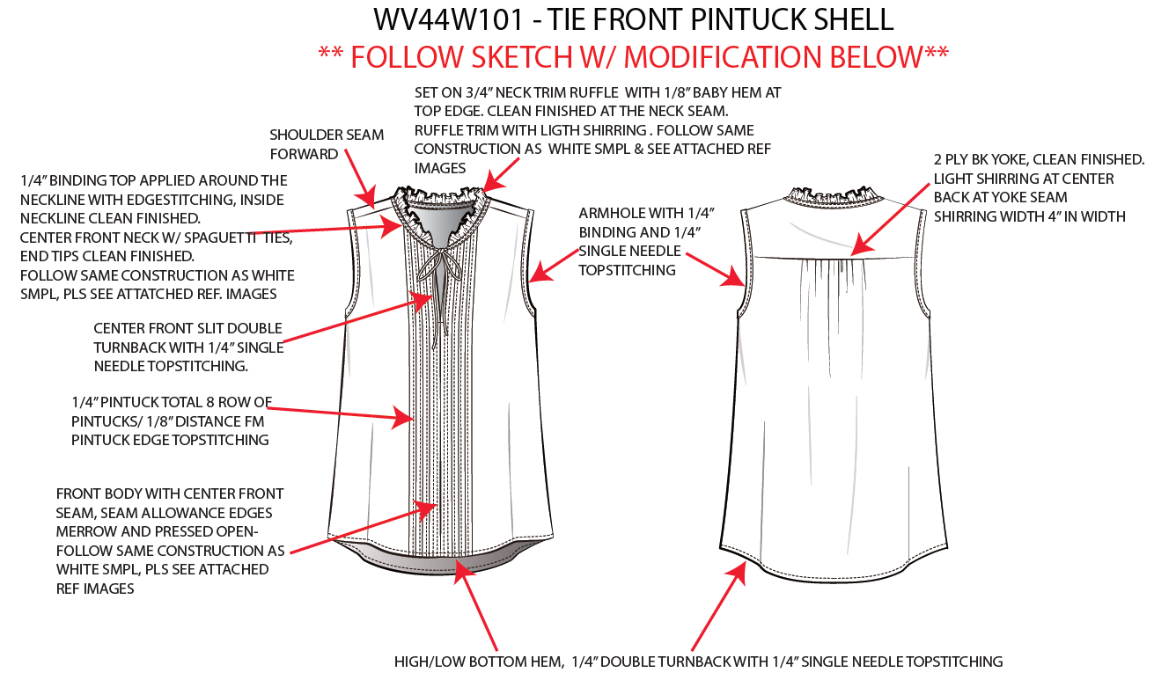

set on 3/4" neck trim ruffle with 1/8" bayby hem at top edge. Clean finished at the neck seam. Ruffle trim with light shirring. Follow same construction as white SMPL and see attached ref
Cổ với 3/4" bèo vải chính, cạnh trên của bèo may sạch 1/8". May sạch ở đường may cổ. dún bèo khi tra vào cổ, tham khảo cấu trúc may như hình
shoulder seam forward/ Chồm vai

2ply BK yoke, clean finished. Light shirrring at centre back at yoke seam shirring width 1"/ Đô sau 2 lớp, may sạch. Dún ở giữa dưới đường may đô, độ rộng dún 4"
[
1/4" binding top applied around the neckline with eadgestitching, inside neckline clean finished. Follow same construction as white SMPL and see attached ref
Viền 1/4" xung quanh cổ với diễu 1kim, bên trong may sạch (xem hình tham khảo bên dưới)
AHs with 1/4" binding and 1/4" single needle top stitching/ Nách viền 1/4"
NO STITCH

Centre front slit double turnback with 1/4" single needle topstitching/ Xẻ giữa trước gấp vào hai lần với diễu 1kim 1/4"

1/4" pintuck total 8 rows of pinktuck/ 1/8" distance FM pichtuck edge topstitching/
Có 8 hàng pintuck 1/4". Mỗi hàng cách nhau 1/8", từ cạnh pintuck đầu tiên đến đường diễu pintuck thứ 2)

Front body with centre front seam, seam allowance edges merriw and pressed open-Follow same construction as white SMPL and see attached ref
Thân trước có đường may ở giữa, vắt sổ cạnh và ủi rẻ (xem hình tham khảo bên dưới)

High/low bottom hem, 1/4" double turnback w/ 1/4" SNTS/ Lai có dáng bầu. Lai may sạch 1/4"

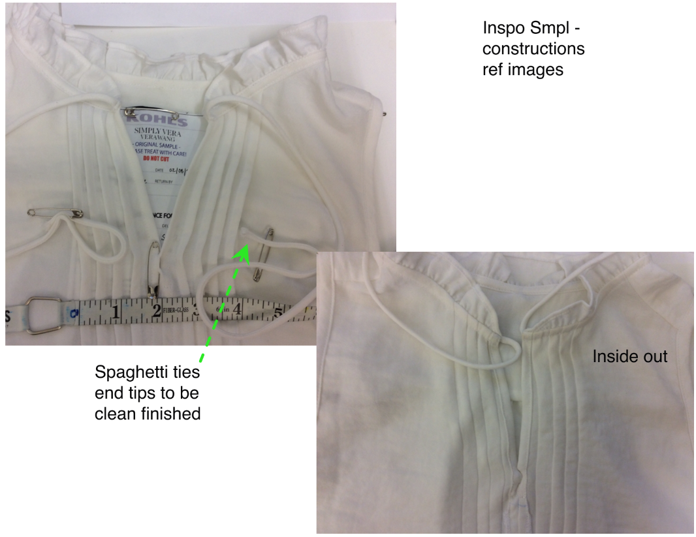 |  |  | 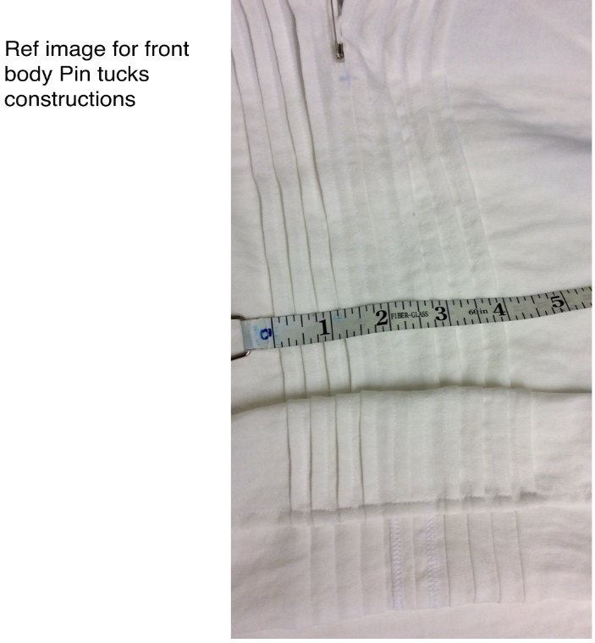
WORKMANSHIP
-KHOẢNG CÁCH GIỮA CÁC PINTUCK PHẢI ĐỀU NHAU VÀ CÁC ĐƯỜNG PINTUCK PHẢI THẲNG
- LAI KHÔNG ĐƯỢC VẶN, CONG
-ĐÔ SAU PHẢI THẲNG
Dây thắt may lộn, hai đầu dây may sạch
 |  | 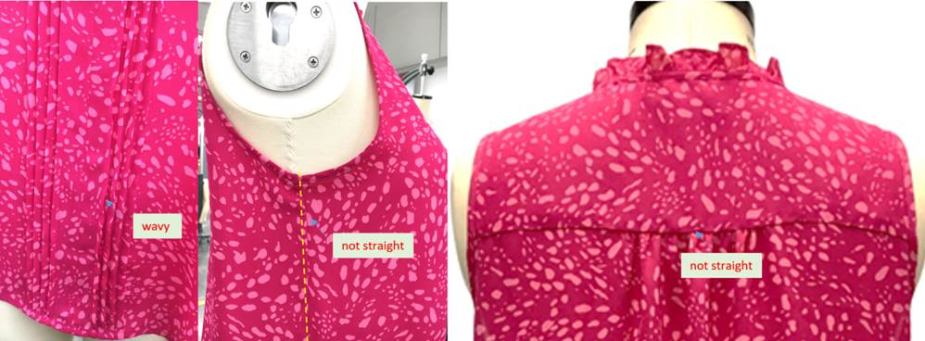
SPEC
***Be careful Extended, relaxed spec

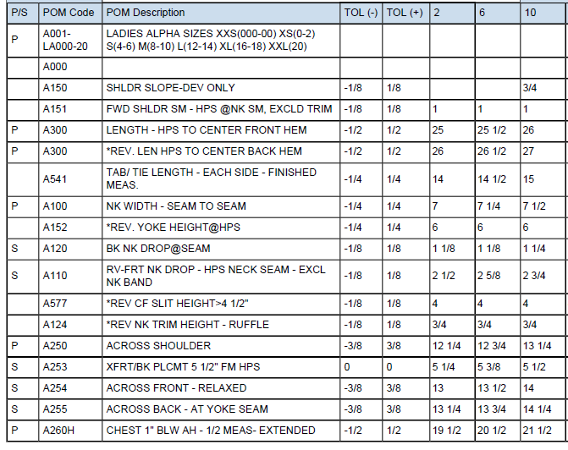

SPEC - W/O LINING

